Лист подбора
№ Заказа | Кол-во | Сумма | Артикул | Штрихкод | Название | Подключение | Дата | Дата отгрузки | № Стикера | Этикетка | Склад отгрузки | Поставка
0118111241-0280-1 | 1 | 650 | 595-51954 | 2044136298120 | Пятка-удлинитель пускового устройства ПУ-3 | OZN-ИП | 2025-07-13 06:49 | 2025-07-13 |  | 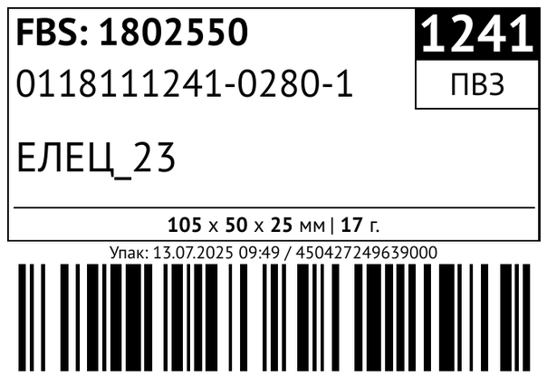 | Солидарности FBS
0131792930-0045-2 | 1 | 650 | 595-51954 | 2044136298120 | Пятка-удлинитель пускового устройства ПУ-3 | OZN-ИП | 2025-07-13 06:57 | 2025-07-13 |  | 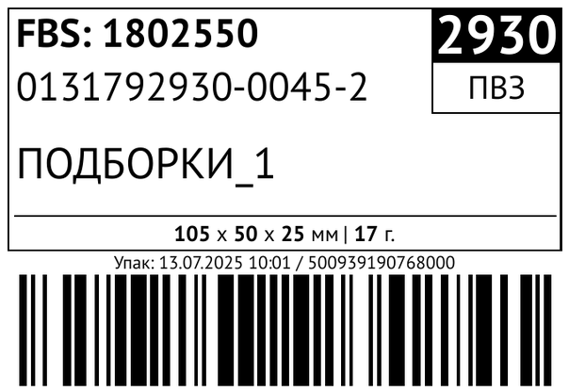 | Солидарности FBS

